REQF001
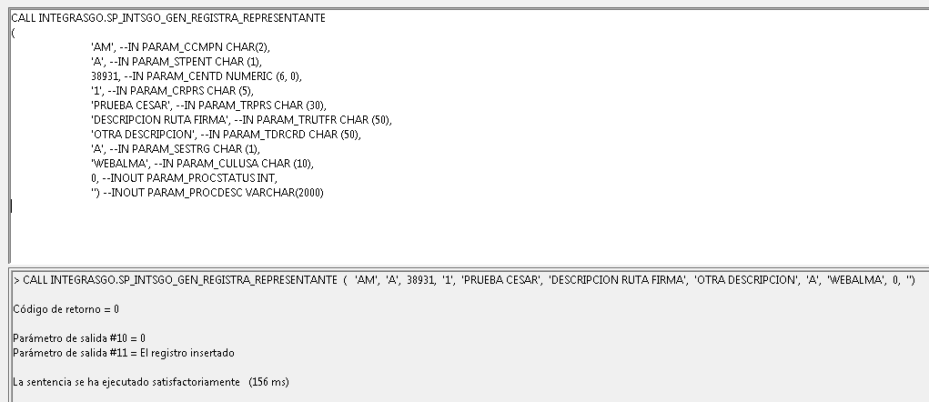
INTEGRASGO.SP_INTSGO_GEN_REGISTRO_CLIENTE

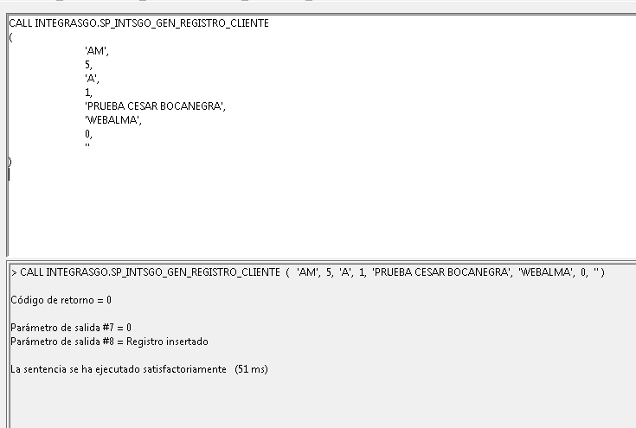

INTEGRASGO.SP_INTSGO_GEN_REGISTRA_REPRESENTANTE

REQF002
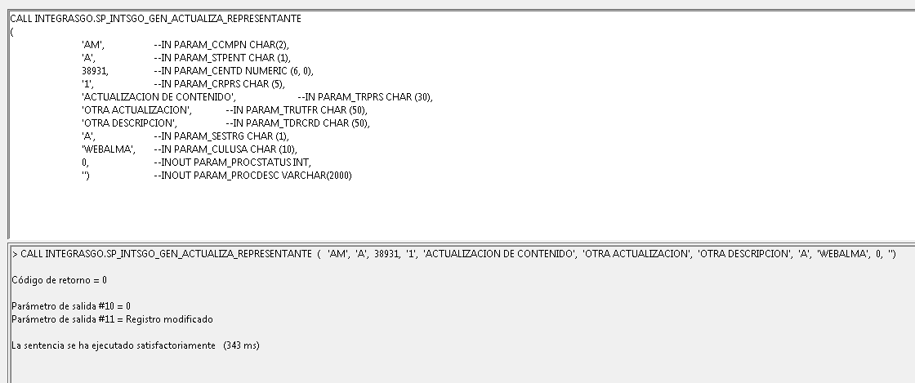
INTEGRASGO.SP_INTSGO_GEN_ACTUALIZA_REPRESENTANTE

REQFE001
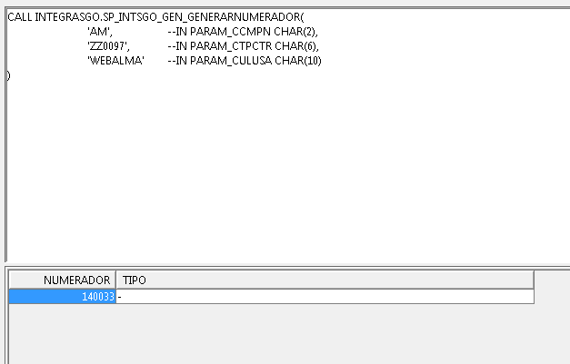
INTEGRASGO.SP_INTSGO_GEN_GENERARNUMERADOR

